Plan1
P. F. | SiO2 | Al2O3 | Na2O | K2O | Fe2O3 | CaO | MgO | TiO2 | TOTAL
0.5 | 66.4 | 21.5 | 10.6 | 1 | 0.05 | 0.3 | 0.05 | 0 | 100.4 | Feldspato sódico
0.07 | 99.16 | 0.01 | 0 | 0 | 0.01 | 0.45 | 0.06 | 0 | 99.76 | Quartzo
13 | 43.5 | 38 | 0.1 | 1.3 | 1 | 0.05 | 0.08 | 0.05 | 97.08 | Caulim creme

11.5 | 51 | 22.25 | 0.215 | 1.9 | 11.25 | 0 | 1.6 | 1.5 | 101.215 | Taguá
45 | 2 | 0.21 | 0 | 0 | 0.11 | 30.9 | 21.1 | 0.05 | 99.37 | Dolomita
6.25 | 58.95 | 0.5 | 0 | 0 | 0.3 | 0.2 | 33.8 | 0 | 100 | Talco magnesiano branco

18.81 | 49.5 | 28.5 | 0.001 | 0.46 | 1.08 | 0.001 | 0.16 | 0.8 | 99.312 | Argila São Simão

1 passo | Aproximar a 100% todas as Matérias-primas
0.49800796813 | 66.135458167 | 21.414342629 | 10.557768924 | 0.99601593625 | 0.049800796813 | 0.29880478088 | 0.049800796813 | 0 | 100 | Feldspato sódico |  | 87.599601594
0.07016840417 | 99.398556536 | 0.010024057739 | 0 | 0 | 0.010024057739 | 0.45108259824 | 0.060144346431 | 0 | 100 | Quartzo |  | 99.46872494
13.391017717 | 44.808405439 | 39.142974866 | 0.10300782859 | 1.3391017717 | 1.0300782859 | 0.051503914297 | 0.082406262876 | 0.051503914297 | 100 | Caulim creme |  | 84.033786568
0 | 0 | 0 | 0 | 0 | 0 | 0 | 0 | 0 | 0 | Feldspato potássico |  | 0
11.363636364 | 50.395256917 | 21.986166008 | 0.21245059289 | 1.8774703557 | 11.116600791 | 0 | 1.581027668 | 1.4822134387 |  | Taguá |  | 73.962450593
44.820717131 | 1.9920318725 | 0.20916334661 | 0 | 0 | 0.10956175299 | 30.77689243 | 21.015936255 | 0.049800796813 | 100 | Dolomita |  | 23.217131474
6.2650360866 | 58.95 | 0.5 | 0 | 0 | 0.3 | 0.2 | 33.8 | 0 | 100 | Talco magnesiano branco |  | 93.25
0 | 0 | 0 | 0 | 0 | 0 | 0 | 0 | 0 | 0 | Talco Industrial |  | 0
0 | 0 | 0 | 0 | 0 | 0 | 0 | 0 | 0 | 0 | Calcita |  | 0
0 | 0 | 0 | 0 | 0 | 0 | 0 | 0 | 0 | 0 | Quartzo micronizado |  | 0
18.735059761 | 49.842919285 | 28.697438376 | 0.0010069276623 | 0.46318672467 | 1.0874818753 | 0.0010069276623 | 0.16110842597 | 0.80554212985 | 100 | Argila São Simão |  | 78.701466087
0 | 0 | 0 | 0 | 0 | 0 | 0 | 0 | 0 | 0 | Argila Creme Rosada |  | 0

2o passo | Aproximar a 100% todas as matérias-primas como se houvesse somente CaO, SiO2 e MgO (óxidos de interesse)
2 passo | SiO2 | Al2O3 | MgO |  |  |  |  |  | TOTAL
 | 75.497441728 | 24.445707789 | 0.056850483229 |  |  |  |  |  | 100 | Feldspato sódico |  | A
 | 99.929456817 | 0.010077597501 | 0.060465585005 |  |  |  |  |  | 100 | Quartzo |  | B
 | 53.321892621 | 46.580044128 | 0.098063250797 |  |  |  |  |  | 100 | Caulim creme |  | C
 | #DIV/0! | #DIV/0! | #DIV/0! |  |  |  |  |  | #DIV/0! | Feldspato potássico |  | D
 | 68.136272545 | 29.726118904 | 2.1376085504 |  |  |  |  |  | 100 | Taguá |  | E
 | 8.58000858 | 0.9009009009 | 90.519090519 |  |  |  |  |  | 100 | Dolomita |  | F
 | 63.217158177 | 0.53619302949 | 36.246648794 |  |  |  |  |  | 100 | Talco magne branco |  |  | G
 | #DIV/0! | #DIV/0! | #DIV/0! |  |  |  |  |  | #DIV/0! | Talco Industrial |  | H
 | #DIV/0! | #DIV/0! | #DIV/0! |  |  |  |  |  | #DIV/0! | Calcita |  | I
 | #DIV/0! | #DIV/0! | #DIV/0! |  |  |  |  |  | #DIV/0! | Quartzo micronizado |  | J
 | 63.331627431 | 36.463664278 | 0.20470829069 |  |  |  |  |  | 100 | Argila São Simão |  | K
 | #DIV/0! | #DIV/0! | #DIV/0! |  |  |  |  |  | #DIV/0! | Argila Creme Rosada |  | L

3o passo: colocar em um diagrama ternário CaO, MgO e SiO2 os pontos correspondentes a composição química desejada e as matérias-primas que já foram reduzidas somente a esses 3 óxidos de interesse ,
cujos teores de óxidos majoritários foram calculados no passo anterior (método geométrico).
4o passo: verificar visualmente as possibilidades de combinação das MPs devem abraçar a composição desejada.
5o passo: resolver os sistemas de equações
 |  |  |  |  |  |  |  |  | Quartzo + Caulim creme + talco magnesiano
 |  |  |  |  |  |  |  |  |  | Sem solução
 |  |  |  |  |  |  |  |  | SiO2 | Al2O3 | MgO
 |  |  |  |  |  |  |  |  | 99.93 | 0.01 | 0.06 | Quartzo
 |  |  |  |  |  |  |  |  | 53.32 | 46.58 | 0.09 | Caulim creme
 |  |  |  |  |  |  |  |  | 63.22 | 0.54 | 36.24 | Talco magne branco
 |  | Combinação feldspato sódico+caulim creme+dolomita
 |  | %feldspato=21,2 |  |  |  |  |  |  | Taguá+talco magnesiano+argila São Simão
 |  | %caulim creme=63,8 |  |  |  |  |  |  | Sem solução
 |  | %dolomita=15 |  |  |  |  |  |  | SiO2 | Al2O3 | MgO
 |  |  |  |  |  |  |  |  | 68.14 | 29.73 | 2.14 | Taguá
 |  |  |  |  |  |  |  |  | 63.22 | 0.54 | 36.24 | Talco magne branco
 |  |  |  |  |  |  |  |  | 63.33 | 36.43 | 0.2 | Argila SS

6o passo: calcular a composição química real da formulação obtida, a partir das análises químicas reais das MPs da mistura formulada e comparar com a formulção desejada.

 |  | P. F. | SiO2 | Al2O3 | Na2O | K2O | Fe2O3 | CaO | MgO | TiO2 | TOTAL
 |  | 0.5 | 66.4 | 21.5 | 10.6 | 1 | 0.05 | 0.3 | 0.05 | 0 | 100.4 | Feldspato sódico
 |  | 0.106 | 14.0768 | 4.558 | 2.2472 | 0.212 | 0.0106 | 0.0636 | 0.0106 | 0 | 21.2848
 |  | 13 | 43.5 | 38 | 0.1 | 1.3 | 1 | 0.05 | 0.08 | 0.05 | 97.08 | Caulim creme
 |  | 8.294 | 27.753 | 24.244 | 0.0638 | 0.8294 | 0.638 | 0.0319 | 0.05104 | 0.0319 | 61.93704
 |  | 45 | 2 | 0.21 | 0 | 0 | 0.11 | 30.9 | 21.1 | 0.05 | 99.37 | Dolomita
 |  | 6.75 | 0.3 | 0.0315 | 0 | 0 | 0.0165 | 4.635 | 3.165 | 0.0075 | 14.9055

 |  | 15.15 | 42.1298 | 28.8335 | 2.311 | 1.0414 | 0.6651 | 4.7305 | 3.22664 | 0.0394 | 98.12734 | 74.18994
 |  |  |  |  |  |  |  |  |  |  | %impurezas=100-74,19=25,81
 |  |  | Porcentagem final dos óxidos de interesse
 |  |  | SiO2 | Al2O3 |  |  |  |  | MgO
 |  |  | 56.786405273 | 38.864433642 |  |  |  |  | 4.3491610857

7o passo: Plotar no gráfico e verificar as porcentagens reais de fases cristalinas
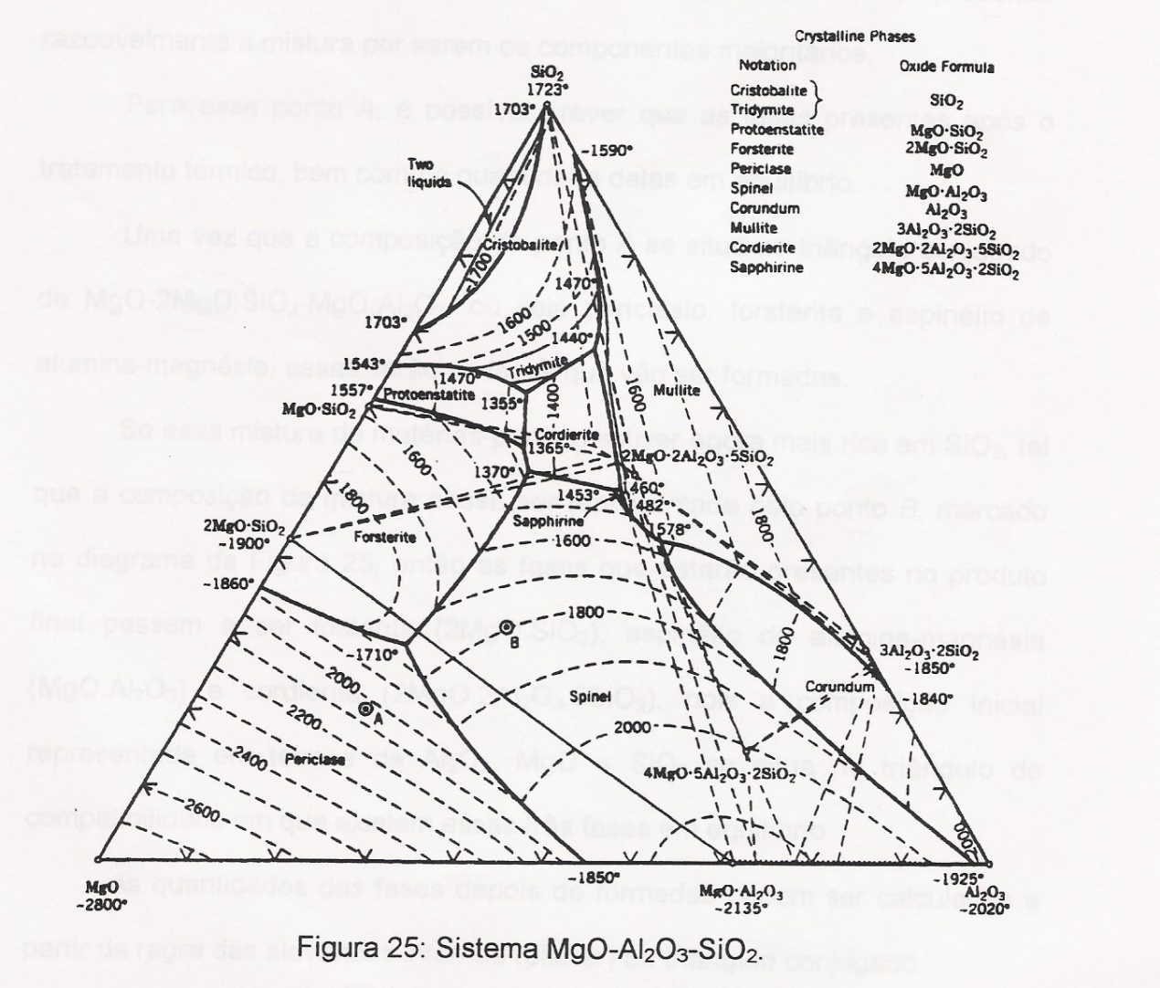

 | 8o passo: selecionar a melhor combinação de matérias-primas

 |  | Critérios: composição das fases previstas deve ser próxima a desejada
 |  |  | menos porcentagem de impurezas
 |  |  | tipos de fases
 |  |  | menor perda ao fogo total
 |  |  | custo
 |  |  | disponibilidade

